Flexible
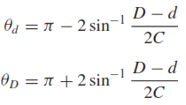
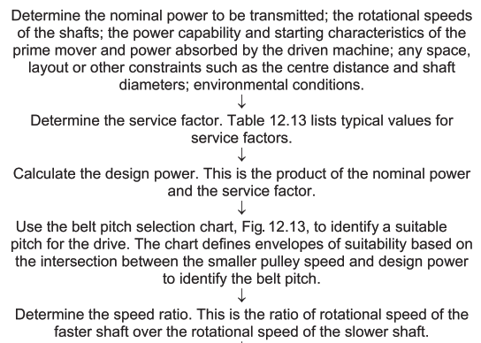
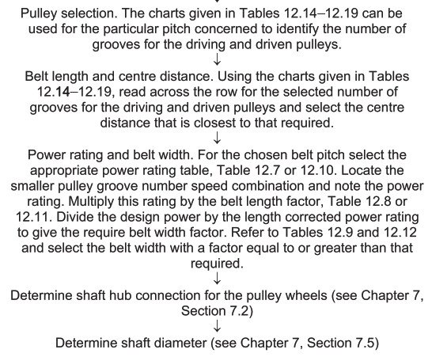
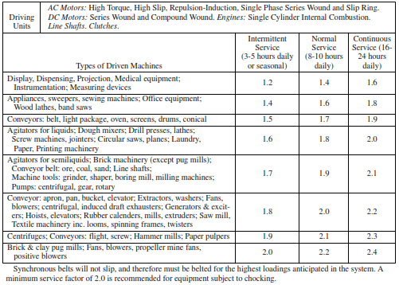
Diseño del Subsistema - Flexible

 | Requerimientos |  | Parámetros de Diseño |  | Correa |  |  | Cargas en la Polea
 | P (W) | 217.8818134 | Fs | 1.3 | Designación | 150XL037 |  | η | 0.94
 | Ts (Nm) | 1.30 | Pd (W) | 283.2463574 | L (in) | 15 |  | Torque Requerido (Nm) | 1.30
 | ωs (rpm) | 1600 | Pd (hp) | 0.380 | L (mm) | 381 |  | Torque Entrada (Nm) | 0.6916948327
 | Te (Nm) | 0.6916948327 | Paso | XL | Ancho (in) | 0.38 | Catalogo | Tensión (N) | 42.77605128
 | ωe (rpm) | 3008 | Paso (in) | 0.2 | HP Rating (hp/in) | 0.9127565642 | 1.23
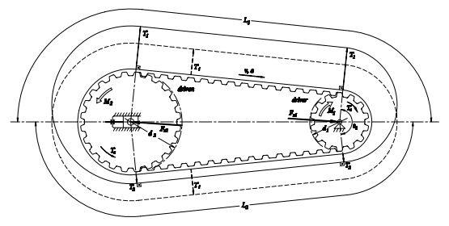
 | R | 2 | Paso (mm) | 5.08 | Ancho Óptimo (in) | 0.4161449451 | 0.3088122197
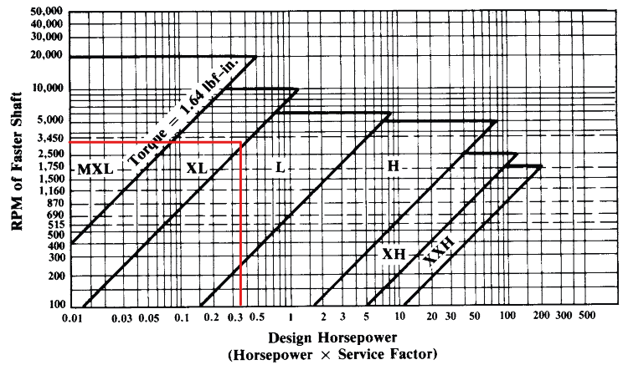
 |  |  | C (in) | 4.45 | Ancho Seleccionado | 0.4161449451 | 0.37
 |  |  | C (cm) | 11.303

 |  |  | Polea Conductora P1 |  | Polea Conducida P2
 |  |  | Designación | 20XL037 | Desginación | 40XL037
 |  |  | Ranuras | 20 | Ranuras | 40
 |  |  | De (mm) | 22.1234 | De (mm) | 44.7802
 |  |  | Dp (mm) | 32.34028444 | Dp (mm) | 64.68056887
 |  |  | vt (fpm) | 2005.333333
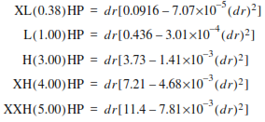
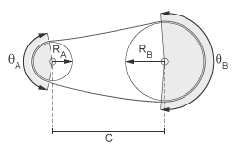
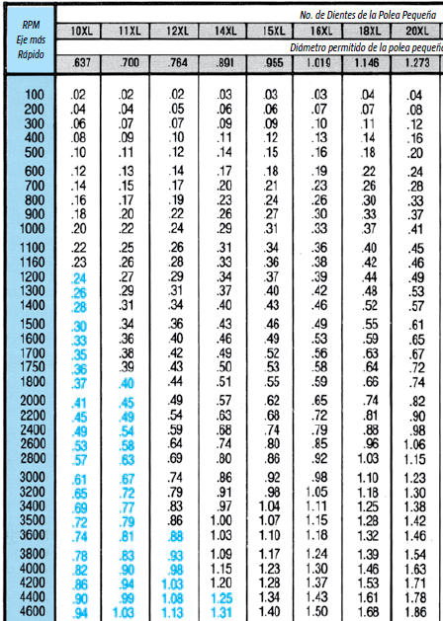
 |  |  |  |  | Ángulos de Contacto
 |  |  |  |  | θA (°) | 163.5500195
 |  |  |  |  | θB (°) | 196.4499805

Ejes
Diseño de Ejes

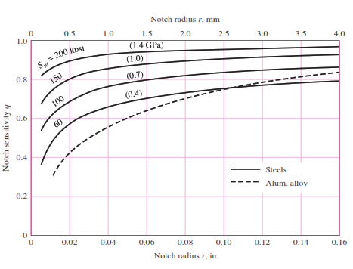
 | Entradas del Sistema |  |  |  |  |  |  | Diseño Estático |  |  |  |  |  |  |  |  |  |  |  |  |  |  |  |  | Diseño Dinámico |  |  |  |  |  |  |  |  |  |  |  |  |  |  |  |  |  |  |  |  |  |  |  |  |  |  |  |  | Deflexión y Velocidad Crítica
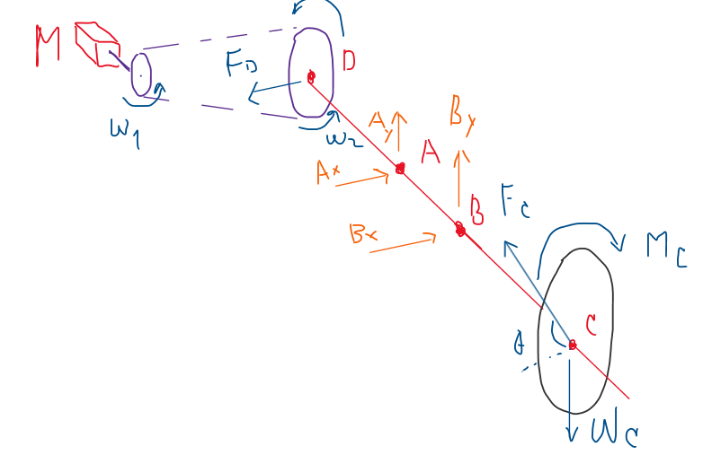
 |  | Disco de Corte |  | Motor DC |  | Torque de Corte |  |  | Geometría del Eje |  | Posición (m) | Posición (in) | Fvx (N) | Fvy (N) | Posición (m) | Posición (in) | Mxz (Nm) | Myz (Nm) | M (Nm) | T (Nm) | M (lb*in) | T (lb*in) | D - von Mises (mm) | D - Tresca (mm) |  | Iteración | Descripción de la sección | FS Referencia | d (in) | d (mm) | Ma (lb*in) | Tm (lb*in) | Material | Sy (psi) | Sut (psi) | Se' (psi) | Coeficientes de Marin |  | Se (psi) | Concentración de Esfuerzos |  | Sa (psi) | Sm (psi) | FS Goodman Mod | FS ASME Elliptic | FS Yield |  | Secciones |  |  | Cambios de Sección |  |  |  | Parámetros de Cálculo |  | Geometría del Eje |  | Posición (m) | Diámetro (mm) | Dx (mm) | θx (rad) | Dy (mm) | θy (rad) | D Mod (mm)
 |  | D (mm) | 200 | Referencia | 775 | K (N/m) | 300 |  | DA (m) | 0.03785 | 0 | 0 | 0 | 0 | 0 | 0 | 0 | 0 | 0 | 1.30 | 0 | 11.50939392 | 3.245519679 | 3.404923584 |  | 1 | Sección de máxima carga, con un hombro | 1.5 | 0.1566929134 | 3.98 | 14.33001514 | 11.50939392 | Aluminio 7075-T651 | 73000 | 83000 | 23000 | ka | 0.8371592296 | 16124.26153 | r/d | 0.25 | 46480.68759 | 17190.11929 | 0.324 | 0.346 | 1.147 |  | L(mm) | x (mm) | R (m) | D/d | r (mm) | FS |  | I (m^4) | 1.072219191E-07 | DA (m) | 0.03785 | 0 | 20 | -2.34E-04 | 7.55E-06 | -8.48E-06 | 2.24E-07
 |  | D (m) | 0.2 | Lrotor (mm) | 42 | R (m) | 0.1 |  | DB (m) | 0.10145 | 0 | 0 | 42.77605128 | 0 | 0.01 | 0.3937007874 | -0.4277605128 | 0 | 0.4277605128 | 1.30 | 3.786001359 | 11.50939392 | 3.319245728 | 3.463731387 |  |  |  |  |  |  |  |  |  |  |  |  | kb | 1.071967684 |  | D/d | 1.2 |  |  |  |  |  |  | 0 | 0 | 0.01 |  |  |  |  | I1 (m^4) | 7.853981634E-09 | DB (m) | 0.10145 | 0.01 |  | -1.59E-04 | 7.26E-06 | -6.24E-06 | 2.24E-07
 |  | t (mm) | 3 | Lrotor (m) | 0.042 | φe (°) | 62.65 |  | DC (m) | 0.21205 | 0.01 | 0.3937007874 | 42.77605128 | 0 | 0.02 | 0.7874015748 | -0.8555210256 | 0 | 0.8555210256 | 1.30 | 7.572002717 | 11.50939392 | 3.501555757 | 3.615262002 |  |  |  |  |  |  |  |  |  |  |  |  | kc | 1 |  | D (in) | 0.1880314961 |  |  |  |  |  | 1 | 35 | 35 | 0.01 | 1.25 | 1.4 | 37.253 |  | I2 (m^4) | 1.917475985E-08 | DC (m) | 0.21205 | 0.02 |  | -9.03E-05 | 6.40E-06 | -4.00E-06 | 2.24E-07
 |  | t (m) | 0.003 | Drotor (mm) | 32 | φa (°) | 30.75 |  |  |  | 0.02 | 0.7874015748 | 42.77605128 | 0 | 0.03 | 1.181102362 | -1.283281538 | 0 | 1.283281538 | 1.30 | 11.35800408 | 11.50939392 | 3.72841815 | 3.81352831 |  |  |  |  |  |  |  |  |  |  |  |  | kd | 1 |  | r (in) | 0.03917322835 |  |  |  |  |  |  | 0 | 35 | 0.0125 |  |  |  |  | I3 (m^4) | 5.147185404E-08 |  |  | 0.03 |  | -3.30E-05 | 4.95E-06 | -1.76E-06 | 2.24E-07
 |  | Material | INOX 420 | Drotor (m) | 0.032 | φe (rad) | 1.093448776 |  | Cargas y Reacciones |  | 0.03 | 1.181102362 | 42.77605128 | 0 | 0.03785 | 1.49015748 | -1.619073541 | 0 | 1.619073541 | 1.30 | 14.33001514 | 11.50939392 | 3.912025797 | 3.979878462 |  |  |  |  |  |  |  |  |  |  |  |  | ke | 0.868 |  | t (in) | 0.01566929134 |  |  |  |  |  | 2 | 45 | 80 | 0.0125 | 1.28 | 0.5 | 14.687 |  | I4 (m^4) | 1.917475985E-08 | Cargas y Reacciones |  | 0.03785 | 25 | 0.00 | 3.41E-06 | 0.00E+00 | 2.24E-07 | 5.27
 |  | ρ (kg/m^3) | 7800 | Vrotor (m^3) | 3.377840421E-05 | φa (rad) | 0.536688745 |  | Fdx (N) | -42.77605128 | 0.03785 | 1.49015748 | 42.77605128 | 0 | 0.05 | 1.968503937 | -1.145915064 | -0.02987544596 | 1.146304443 | 1.30 | 10.14565405 | 11.50939392 | 3.65384489 | 3.747351496 |  |  |  |  |  |  |  |  |  |  |  |  | kf | 0.9 |  | t/r | 0.4 |  | Kt | Kts |  |  |  | 0 | 80 | 0.016 |  |  |  |  | I5 (m^4) | 9.546563763E-09 | Fdx (N) | -42.77605128 | 0.05 |  | 2.69E-05 | 1.14E-06 | 2.62E-06 | 2.00E-07 |  |  | ω crit (rad/s)
 |  | V (m^3) | 8.907017E-05 | Material | Cobre | Fc (N) | 11.30770683 |  | Md_xy (Nm) | 1.30 | 0.03785 | 1.49015748 | -38.943 | 2.459 | 0.075 | 2.952755906 | -0.1723379502 | -0.091347557 | 0.1950506223 | 1.30 | 1.726344295 | 11.50939392 | 3.261546886 | 3.417573023 |  |  |  |  |  |  |  |  |  |  |  |  |  |  |  | Kt | 1.409284603 | C1 | 1.657341372 | 1.370212682 |  |  | 3 | 35 | 115 | 0.016 | 1.28 | 0.5 | 22.188 |  | Material | 3003-O | Md_xy (Nm) | 1.30 | 0.075 |  | 2.07E-05 | -1.09E-06 | 5.48E-06 | -5.28E-09 |  | x | 353.4258915
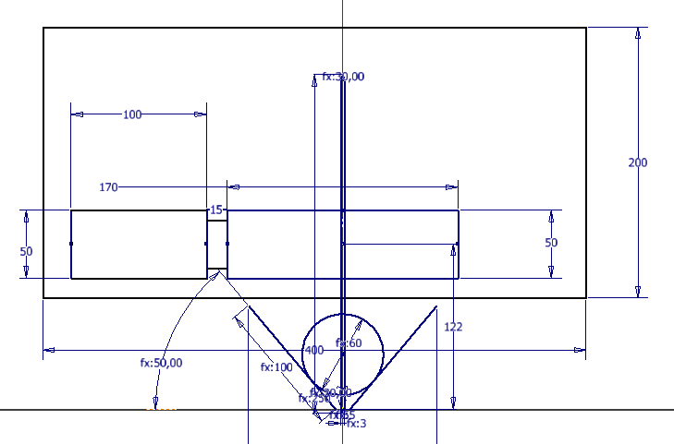
 |  | m (kg) | 0.694747326 | ρ (kg/m^3) | 8960 | θ (°) | 46.7 |  | Fcx (N) | 7.755032874 | 0.05 | 1.968503937 | -38.943 | 2.459 | 0.1 | 3.937007874 | 0.8012391633 | -0.152819668 | 0.8156825655 | 1.30 | 7.219402467 | 11.50939392 | 3.481855105 | 3.598512205 |  |  |  |  |  |  |  |  |  |  |  |  |  |  |  | Kts | 1.178121574 | C2 | -1.765511087 | -1.461104943 |  |  |  | 0 | 115 | 0.0125 |  |  |  |  | E (ksi) | 1.00E+04 | Fcx (N) | 7.755032874 | 0.1 |  | -8.09E-08 | -2.45E-08 | 6.28E-07 | -4.18E-07 |  | y | 268.820391
 |  | Wc (N) | 6.815471268 | m (kg) | 0.3026545017 | θ (rad) | 0.8150687607 |  | Fcy (N) | 8.229440983 | 0.075 | 2.952755906 | -38.943 | 2.459 | 0.1015 | 3.994094488 | 0.8577066359 | -0.1563850505 | 0.8718468657 | 1.30 | 7.716498647 | 11.50939392 | 3.509736004 | 3.622241326 |  |  |  |  |  |  |  |  |  |  |  |  |  |  |  | q (Flexión) | 0.55 | C3 | 1.77087348 | 2.004424786 |  |  | 4 | 112 | 227 | 0.0125 | 1.19047619 | 0.42 | 26.533 |  | E (Pa) | 6.90E+10 | Fcy (N) | 8.229440983 | 0.10145 | 25 | 0.00 | 1.38E-07 | 0.00E+00 | -4.48E-07 | 3.17 | total | 444.0430874
 |  | Iz (kgm^2) | 8190.852 | Ir (kgm^2) | 3.873977622E-05 | Ts (Nm) | 1.130770683 |  | Mc_xy (Nm) | 1.130770683 | 0.1 | 3.937007874 | -38.943 | 2.459 | 0.13 | 4.921259843 | 0.6750756117 | -0.1230860637 | 0.6862049698 | 1.30 | 6.073428636 | 11.50939392 | 3.420886066 | 3.547223601 |  |  |  |  |  |  |  |  |  |  |  |  |  |  |  | q (Torsión) | 0.72 | C4 | -0.6471037655 | -0.918450104 |  |  |  | 0 | 227 | 0.0105 |  |  |  |  |  |  | Mc_xy (Nm) | 1.130770683 | 0.13 |  | 3.31E-05 | 2.58E-06 | -1.60E-05 | -8.93E-07 |  | rpm | 4240.299138
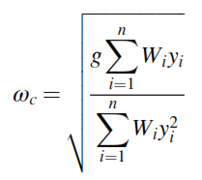
 |  |  |  | Tn (Nm) | 7.9 | μ | 0.25 |  | Wc (N) | 6.815471268 | 0.10145 | 3.994094488 | -38.943 | 2.459 | 0.15 | 5.905511811 | 0.4811997898 | -0.08773682081 | 0.4891328935 | 1.30 | 4.329192957 | 11.50939392 | 3.34035793 | 3.480853204 |  |  |  |  |  |  |  |  |  |  |  |  |  |  |  | Kf | 1.225106532 |  |  |  |  |  | 5 | 23 | 250 | 0.0105 | r/d poleas | 0.07 |  |  | Pendientes Límite en Apoyos |  | Wc (N) | 6.815471268 | 0.15 |  | 1.23E-04 | 4.53E-06 | -4.30E-05 | -1.25E-06
 |  | Eje |  |  |  | E (Pa) | 1.00E+06 |  | Ax (N) | -81.719 | 0.10145 | 3.994094488 | 7.755 | -1.414 | 0.18 | 6.88976378 | 0.287323968 | -0.05238757794 | 0.2920608171 | 1.30 | 2.584957277 | 11.50939392 | 3.280921059 | 3.432965657 |  |  |  |  |  |  |  |  |  |  |  |  |  |  |  | Kfs | 1.128247533 |  |  |  |  |  |  |  | 250 | 0 | r/d rod | 0.02 |  |  | Rodamiento A (rad) | 0.0026 | Ax (N) | -81.719 | 0.18 |  | 2.54E-04 | 5.83E-06 | -7.75E-05 | -1.49E-06
 |  | Dmax (mm) | 50 | Cargas en la Polea |  | t (m) | 0.003 |  | Ay (N) | 2.459 | 0.13 | 4.921259843 | 7.755 | -1.414 | 0.19 | 7.480314961 | 0.1709984749 | -0.03117803221 | 0.1738175713 | 1.30 | 1.538415869 | 11.50939392 | 3.258279494 | 3.414988002 |  |  |  |  |  |  |  |  |  |  |  |  |  |  |  |  |  |  |  |  |  |  |  |  |  |  | r/d cuch | 0.02 |  |  | Rodamiento B (rad) | 0.0026 | Ay (N) | 2.459 | 0.19 |  | 3.45E-04 | 6.29E-06 | -1.00E-04 | -1.57E-06
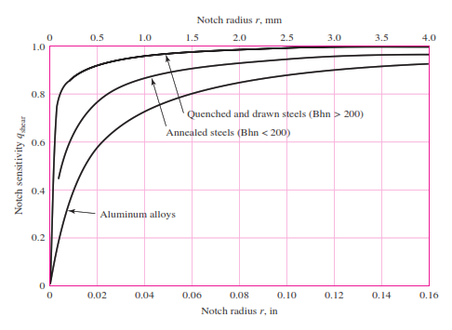
 |  | Dmin (mm) | 8 | η | 0.94 | l (m) | 0.154 |  | Bx (N) | 46.698 | 0.15 | 5.905511811 | 7.755 | -1.414 | 0.20 | 7.874015748 | 0.09344814613 | -0.01703833507 | 0.09498874079 | 1.30 | 0.8407215976 | 11.50939392 | 3.249356641 | 3.407944872 |  | Iteración | Descripción de la sección | FS Referencia | d (in) | d (mm) | Ma (lb*in) | Tm (lb*in) | Material | Sy (psi) | Sut (psi) | Se' (psi) | Coeficientes de Marin |  | Se (psi) | Concentración de Esfuerzos |  | Sa (psi) | Sm (psi) | FS Goodman Mod | FS ASME Elliptic | FS Yield |  |  |  |  |  |  |  |  |  |  | Bx (N) | 46.698 | 0.20 |  | 4.09E-04 | 6.47E-06 | -1.16E-04 | -1.60E-06
Disposición del Eje
 |  | Iz (kgm^2) | 545.585 | Torque Requerido (Nm) | 1.30 | r (m) | 0.064066 |  | By (N) | -3.873 | 0.18 | 6.88976378 | 7.755 | -1.414 | 0.21205 | 8.348425197 | 0 | 0 | 0.00 | 1.30 | 0 | 11.50939392 | 3.245519679 | 3.404923584 |  | 2 | Sección de máxima carga, con un hombro | 1.5 | 0.9842519685 | 25 | 14.33001514 | 11.50939392 | Aluminio 7075-T651 | 73000 | 83000 | 23000 | ka | 0.8371592296 | 13246.09121 | r/d | 0.25 | 187.543378 | 69.35983969 | 66.693 | 70.471 | 284.154 |  |  |  |  |  |  |  |  | Deflexiones Límite en Apoyos |  | By (N) | -3.873 | 0.21205 | 2*1000 | 4.88E-04 | 6.55E-06 | -1.36E-04 | -1.62E-06
 |  | Material | Al 7075 | Torque Entrada (Nm) | 0.6916948327 | Δr (m) | 0.035934 |  |  |  | 0.19 | 7.480314961 | 7.755 | -1.414 | 0.21205 | 8.348425197 |  |  |  | 0.00 |  |  |  |  |  |  |  |  |  |  |  |  |  |  |  |  | kb | 0.880622142 |  | D/d | 1.2 |  |  |  |  |  |  |  |  |  |  |  |  |  | Rodamiento A (m) | 0 | FS | 1.5
 |  | m (kg) | 1.38 | Tensión (N) | 42.77605128 | C (N/m) | 1.75E+02 |  | Parámetros de Diseño Estático |  | 0.20 | 7.874015748 | 7.755 | -1.414 |  |  |  |  |  |  |  |  |  |  |  |  |  |  |  |  |  |  |  |  |  |  | kc | 1 |  | D (in) | 1.181102362 |  |  |  |  |  |  |  |  |  |  |  |  |  | Rodamiento B (m) | 0
Deflexión del Eje - x
Deflexión del Eje - y
 |  | L (mm) | 280 |  |  | A (m^2) | 0.0077 |  | Material | Al 7075-T651 | 0.21205 | 8.348425197 | 7.755 | -1.414 |  |  |  |  |  |  |  |  |  |  |  |  |  |  |  |  |  |  |  |  |  |  | kd | 1 |  | r (in) | 0.2460629921
 |  | L (m) | 0.28 |  |  | Tr (Nm) | 0.17 |  | Sut (psi) | 83000 | 0.21205 | 8.348425197 | 0.000 | 0.000 |  |  |  |  |  |  |  |  |  |  |  |  |  |  |  |  |  |  |  |  |  |  | ke | 0.868 |  | t (in) | 0.09842519685 |  |  |  |  |  |  |  |  |  |  |  |  |  | Constantes de Integración - x
Diagrama de Fuerza Cortante
Diagrama de Momento Flector
Diagrama de Torsor
Diámetros - Aproximación Estática
 |  | x (m) | 0.15764 |  |  | Fd | 1.15 |  | Sy (psi) | 73000 |  |  |  |  |  |  |  |  |  |  |  |  |  |  |  |  |  |  |  |  |  |  |  |  |  |  | kf | 0.9 |  | t/r | 0.4 |  | Kt | Kts |  |  |  |  |  |  |  |  |  |  | A | 0.055874
 |  |  |  |  |  | Tc (Nm) | 1.30 |  | Se' (psi) | 23000 |  |  |  |  |  |  |  |  |  |  |  |  |  |  |  |  |  |  |  |  |  |  |  |  |  |  |  |  |  | Kt | 1.409284603 | C1 | 1.657341372 | 1.370212682 |  |  |  |  |  |  |  |  |  |  | B | -0.001728230239
 |  |  |  |  |  |  |  |  | E (ksi) | 10400 |  |  |  |  |  |  |  |  |  |  |  |  |  |  |  |  |  |  |  |  |  |  |  |  |  |  |  |  |  | Kts | 1.178121574 | C2 | -1.765511087 | -1.461104943 |  |  |  |  |  |  |  |  |  |  | Constantes de Integración - y
 |  |  |  |  |  |  |  |  | FS | 1.5 |  |  |  |  |  |  |  |  |  |  |  |  |  |  |  |  |  |  |  |  |  |  |  |  |  |  |  |  |  | q (Flexión) | 0.55 | C3 | 1.77087348 | 2.004424786 |  |  |  |  |  |  |  |  |  |  | A | 0.001658
 |  |  |  |  |  |  |  |  |  |  |  |  |  |  |  |  |  |  |  |  |  |  |  |  |  |  |  |  |  |  |  |  |  |  |  |  |  |  |  | q (Torsión) | 0.72 | C4 | -0.6471037655 | -0.918450104 |  |  |  |  |  |  |  |  |  |  | B | -6.27432461E-05
 |  |  |  |  |  |  |  |  |  |  |  |  |  |  |  |  |  |  |  |  |  |  |  |  |  |  |  |  |  |  |  |  |  |  |  |  |  |  |  | Kf | 1.225106532
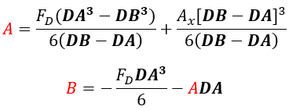
 |  |  |  |  |  |  |  |  |  |  |  |  |  |  |  |  |  |  |  |  |  |  |  |  |  |  |  |  |  |  |  |  |  |  |  |  |  |  |  | Kfs | 1.128247533

 |  |  |  |  |  |  |  |  |  |  |  |  |  |  |  |  |  |  |  |  |  |  |  |  |  | Iteración | Descripción de la sección | FS Referencia | d (in) | d (mm) | Ma (lb*in) | Tm (lb*in) | Material | Sy (psi) | Sut (psi) | Se' (psi) | Coeficientes de Marin |  | Se (psi) | Concentración de Esfuerzos |  | Sa (psi) | Sm (psi) | FS Goodman Mod | FS ASME Elliptic | FS Yield
 |  |  |  |  |  |  |  |  |  |  |  |  |  |  |  |  |  |  |  |  |  |  |  |  |  | 3 | Sección de máxima carga, con un hombro | 1.5 | 0.9842519685 | 25 | 14.33001514 | 11.50939392 | Aluminio 3003-O | 6000 | 16000 | 7000 | ka | 1.295006561 | 6236.225983 | r/d | 0.25 | 187.543378 | 69.35983969 | 29.063 | 31.038 | 23.355
 |  |  |  |  |  |  |  |  |  |  |  |  |  |  |  |  |  |  |  |  |  |  |  |  |  |  |  |  |  |  |  |  |  |  |  |  | kb | 0.880622142 |  | D/d | 1.2
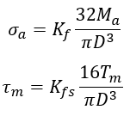
 |  |  |  |  |  |  |  |  |  |  |  |  |  |  |  |  |  |  |  |  |  |  |  |  |  |  |  |  |  |  |  |  |  |  |  |  | kc | 1 |  | D (in) | 1.181102362
 |  |  |  |  |  |  |  |  |  |  |  |  |  |  |  |  |  |  |  |  |  |  |  |  |  |  |  |  |  |  |  |  |  |  |  |  | kd | 1 |  | r (in) | 0.2460629921
Pendiente del Eje - x
Pendiente del Eje - x
 |  |  |  |  |  |  |  |  |  |  |  |  |  |  |  |  |  |  |  |  |  |  |  |  |  |  |  |  |  |  |  |  |  |  |  |  | ke | 0.868 |  | t (in) | 0.09842519685
 |  |  |  |  |  |  |  |  |  |  |  |  |  |  |  |  |  |  |  |  |  |  |  |  |  |  |  |  |  |  |  |  |  |  |  |  | kf | 0.9 |  | t/r | 0.4 |  | Kt | Kts
 |  |  |  |  |  |  |  |  |  |  |  |  |  |  |  |  |  |  |  |  |  |  |  |  |  |  |  |  |  |  |  |  |  |  |  |  |  |  |  | Kt | 1.409284603 | C1 | 1.657341372 | 1.370212682
 |  |  |  |  |  |  |  |  |  |  |  |  |  |  |  |  |  |  |  |  |  |  |  |  |  |  |  |  |  |  |  |  |  |  |  |  |  |  |  | Kts | 1.178121574 | C2 | -1.765511087 | -1.461104943
 |  |  |  |  |  |  |  |  |  |  |  |  |  |  |  |  |  |  |  |  |  |  |  |  |  |  |  |  |  |  |  |  |  |  |  |  |  |  |  | q (Flexión) | 0.55 | C3 | 1.77087348 | 2.004424786
 |  |  |  |  |  |  |  |  |  |  |  |  |  |  |  |  |  |  |  |  |  |  |  |  |  |  |  |  |  |  |  |  |  |  |  |  |  |  |  | q (Torsión) | 0.72 | C4 | -0.6471037655 | -0.918450104
 |  |  |  |  |  |  |  |  |  |  |  |  |  |  |  |  |  |  |  |  |  |  |  |  |  |  |  |  |  |  |  |  |  |  |  |  |  |  |  | Kf | 1.225106532
 |  |  |  |  |  |  |  |  |  |  |  |  |  |  |  |  |  |  |  |  |  |  |  |  |  |  |  |  |  |  |  |  |  |  |  |  |  |  |  | Kfs | 1.128247533
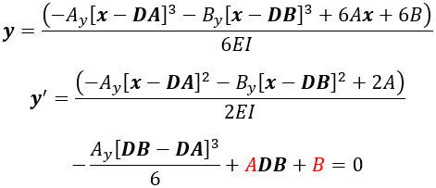
 |  |  |  |  |  |  |  |  |  |  |  |  |  |  |  |  |  |  |  |  |  |  |  |  |  | Iteración | Descripción de la sección | FS Referencia | d (in) | d (mm) | Ma (lb*in) | Tm (lb*in) | Material | Sy (psi) | Sut (psi) | Se' (psi) | Coeficientes de Marin |  | Se (psi) | Concentración de Esfuerzos |  | Sa (psi) | Sm (psi) | FS Goodman Mod | FS ASME Elliptic | FS Yield
 |  |  |  |  |  |  |  |  |  |  |  |  |  |  |  |  |  |  |  |  |  |  |  |  |  | 4 | Sección de máxima carga, con un hombro | 1.5 | 0.9842519685 | 25 | 14.33001514 | 11.50939392 | Aluminio 6061-T651 | 40000 | 45000 | 14000 | ka | 0.9846059321 | 9482.925078 | r/d | 0.25 | 187.543378 | 69.35983969 | 46.908 | 50.371 | 155.701
 |  |  |  |  |  |  |  |  |  |  |  |  |  |  |  |  |  |  |  |  |  |  |  |  |  |  |  |  |  |  |  |  |  |  |  |  | kb | 0.880622142 |  | D/d | 1.2
 |  |  |  |  |  |  |  |  |  |  |  |  |  |  |  |  |  |  |  |  |  |  |  |  |  |  |  |  |  |  |  |  |  |  |  |  | kc | 1 |  | D (in) | 1.181102362
 |  |  |  |  |  |  |  |  |  |  |  |  |  |  |  |  |  |  |  |  |  |  |  |  |  |  |  |  |  |  |  |  |  |  |  |  | kd | 1 |  | r (in) | 0.2460629921
 |  |  |  |  |  |  |  |  |  |  |  |  |  |  |  |  |  |  |  |  |  |  |  |  |  |  |  |  |  |  |  |  |  |  |  |  | ke | 0.868 |  | t (in) | 0.09842519685
 |  |  |  |  |  |  |  |  |  |  |  |  |  |  |  |  |  |  |  |  |  |  |  |  |  |  |  |  |  |  |  |  |  |  |  |  | kf | 0.9 |  | t/r | 0.4 |  | Kt | Kts
 |  |  |  |  |  |  |  |  |  |  |  |  |  |  |  |  |  |  |  |  |  |  |  |  |  |  |  |  |  |  |  |  |  |  |  |  |  |  |  | Kt | 1.409284603 | C1 | 1.657341372 | 1.370212682
 |  |  |  |  |  |  |  |  |  |  |  |  |  |  |  |  |  |  |  |  |  |  |  |  |  |  |  |  |  |  |  |  |  |  |  |  |  |  |  | Kts | 1.178121574 | C2 | -1.765511087 | -1.461104943
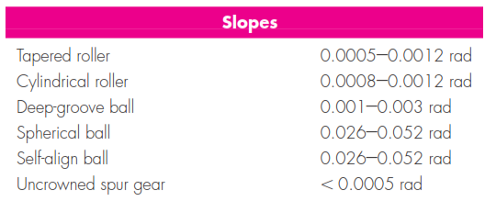
 |  |  |  |  |  |  |  |  |  |  |  |  |  |  |  |  |  |  |  |  |  |  |  |  |  |  |  |  |  |  |  |  |  |  |  |  |  |  |  | q (Flexión) | 0.55 | C3 | 1.77087348 | 2.004424786
 |  |  |  |  |  |  |  |  |  |  |  |  |  |  |  |  |  |  |  |  |  |  |  |  |  |  |  |  |  |  |  |  |  |  |  |  |  |  |  | q (Torsión) | 0.72 | C4 | -0.6471037655 | -0.918450104
 |  |  |  |  |  |  |  |  |  |  |  |  |  |  |  |  |  |  |  |  |  |  |  |  |  |  |  |  |  |  |  |  |  |  |  |  |  |  |  | Kf | 1.225106532
 |  |  |  |  |  |  |  |  |  |  |  |  |  |  |  |  |  |  |  |  |  |  |  |  |  |  |  |  |  |  |  |  |  |  |  |  |  |  |  | Kfs | 1.128247533

 |  |  |  |  |  |  |  |  |  |  |  |  |  |  |  |  |  |  |  |  |  |  |  |  |  | Iteración | Descripción de la sección | FS Referencia | d (in) | d (mm) | Ma (lb*in) | Tm (lb*in) | Material | Sy (psi) | Sut (psi) | Se' (psi) | Coeficientes de Marin |  | Se (psi) | Concentración de Esfuerzos |  | Sa (psi) | Sm (psi) | FS Goodman Mod | FS ASME Elliptic | FS Yield
 |  |  |  |  |  |  |  |  |  |  |  |  |  |  |  |  |  |  |  |  |  |  |  |  |  | N.A. | Cambio de Sección 1 | 1.5 | 0.7874015748 | 20 | 0 | 11.50939392 | Aluminio 3003-O | 6000 | 16000 | 7000 | ka | 1.295006561 | 6386.916167 | r/d | 0.07 | 0 | 161.062673 | 99.340 | 37.253 | 37.253
 |  |  |  |  |  |  |  |  |  |  |  |  |  |  |  |  |  |  |  |  |  |  |  |  |  |  |  |  |  |  |  |  |  |  |  |  | kb | 0.9019012159 |  | D/d | 1.25
 |  |  |  |  |  |  |  |  |  |  |  |  |  |  |  |  |  |  |  |  |  |  |  |  |  |  |  |  |  |  |  |  |  |  |  |  | kc | 1 |  | D (in) | 0.9842519685
 |  |  |  |  |  |  |  |  |  |  |  |  |  |  |  |  |  |  |  |  |  |  |  |  |  |  |  |  |  |  |  |  |  |  |  |  | kd | 1 |  | r (in) | 0.05511811024
 |  |  |  |  |  |  |  |  |  |  |  |  |  |  |  |  |  |  |  |  |  |  |  |  |  |  |  |  |  |  |  |  |  |  |  |  | ke | 0.868 |  | t (in) | 0.09842519685
 |  |  |  |  |  |  |  |  |  |  |  |  |  |  |  |  |  |  |  |  |  |  |  |  |  |  |  |  |  |  |  |  |  |  |  |  | kf | 0.9 |  | t/r | 1.785714286 |  | Kt | Kts
 |  |  |  |  |  |  |  |  |  |  |  |  |  |  |  |  |  |  |  |  |  |  |  |  |  |  |  |  |  |  |  |  |  |  |  |  |  |  |  | Kt | 1.830236775 | C1 | 2.324656717 | 1.817399191
 |  |  |  |  |  |  |  |  |  |  |  |  |  |  |  |  |  |  |  |  |  |  |  |  |  |  |  |  |  |  |  |  |  |  |  |  |  |  |  | Kts | 1.474178992 | C2 | -2.894194072 | -2.080686927
 |  |  |  |  |  |  |  |  |  |  |  |  |  |  |  |  |  |  |  |  |  |  |  |  |  |  |  |  |  |  |  |  |  |  |  |  |  |  |  | q (Flexión) | 0.55 | C3 | 2.252544706 | 1.958713706
 |  |  |  |  |  |  |  |  |  |  |  |  |  |  |  |  |  |  |  |  |  |  |  |  |  |  |  |  |  |  |  |  |  |  |  |  |  |  |  | q (Torsión) | 0.72 | C4 | -0.7103644939 | -0.6789202096
 |  |  |  |  |  |  |  |  |  |  |  |  |  |  |  |  |  |  |  |  |  |  |  |  |  |  |  |  |  |  |  |  |  |  |  |  |  |  |  | Kf | 1.456630226
 |  |  |  |  |  |  |  |  |  |  |  |  |  |  |  |  |  |  |  |  |  |  |  |  |  |  |  |  |  |  |  |  |  |  |  |  |  |  |  | Kfs | 1.341408874
 |  |  |  |  |  |  |  |  |  |  |  |  |  |  |  |  |  |  |  |  |  |  |  |  |  | Iteración | Descripción de la sección | FS Referencia | d (in) | d (mm) | Ma (lb*in) | Tm (lb*in) | Material | Sy (psi) | Sut (psi) | Se' (psi) | Coeficientes de Marin |  | Se (psi) | Concentración de Esfuerzos |  | Sa (psi) | Sm (psi) | FS Goodman Mod | FS ASME Elliptic | FS Yield
 |  |  |  |  |  |  |  |  |  |  |  |  |  |  |  |  |  |  |  |  |  |  |  |  |  | N.A. | Cambio de Sección 2 | 1.5 | 0.9842519685 | 25 | 14.330015143 | 11.509393917 | Aluminio 3003-O | 6000 | 16000 | 7000 | ka | 1.295006561 | 6236.225983 | r/d | 0.02 | 299.2587236 | 109.2752759 | 18.243 | 19.483 | 14.687
 |  |  |  |  |  |  |  |  |  |  |  |  |  |  |  |  |  |  |  |  |  |  |  |  |  |  |  |  |  |  |  |  |  |  |  |  | kb | 0.880622142 |  | D/d | 1.28
 |  |  |  |  |  |  |  |  |  |  |  |  |  |  |  |  |  |  |  |  |  |  |  |  |  |  |  |  |  |  |  |  |  |  |  |  | kc | 1 |  | D (in) | 1.25984252
 |  |  |  |  |  |  |  |  |  |  |  |  |  |  |  |  |  |  |  |  |  |  |  |  |  |  |  |  |  |  |  |  |  |  |  |  | kd | 1 |  | r (in) | 0.01968503937
 |  |  |  |  |  |  |  |  |  |  |  |  |  |  |  |  |  |  |  |  |  |  |  |  |  |  |  |  |  |  |  |  |  |  |  |  | ke | 0.868 |  | t (in) | 0.1377952756
 |  |  |  |  |  |  |  |  |  |  |  |  |  |  |  |  |  |  |  |  |  |  |  |  |  |  |  |  |  |  |  |  |  |  |  |  | kf | 0.9 |  | t/r | 7 |  | Kt | Kts
 |  |  |  |  |  |  |  |  |  |  |  |  |  |  |  |  |  |  |  |  |  |  |  |  |  |  |  |  |  |  |  |  |  |  |  |  |  |  |  | Kt | 2.736135937 | C1 | 3.377265091 | 2.451623277
 |  |  |  |  |  |  |  |  |  |  |  |  |  |  |  |  |  |  |  |  |  |  |  |  |  |  |  |  |  |  |  |  |  |  |  |  |  |  |  | Kts | 2.079910078 | C2 | -3.071912731 | -1.775484331
 |  |  |  |  |  |  |  |  |  |  |  |  |  |  |  |  |  |  |  |  |  |  |  |  |  |  |  |  |  |  |  |  |  |  |  |  |  |  |  | q (Flexión) | 0.55 | C3 | 0.6264826177 | 0.3498911568
 |  |  |  |  |  |  |  |  |  |  |  |  |  |  |  |  |  |  |  |  |  |  |  |  |  |  |  |  |  |  |  |  |  |  |  |  |  |  |  | q (Torsión) | 0.72 | C4 | 0.08345652497 | -0.006576525808
 |  |  |  |  |  |  |  |  |  |  |  |  |  |  |  |  |  |  |  |  |  |  |  |  |  |  |  |  |  |  |  |  |  |  |  |  |  |  |  | Kf | 1.954874765
 |  |  |  |  |  |  |  |  |  |  |  |  |  |  |  |  |  |  |  |  |  |  |  |  |  |  |  |  |  |  |  |  |  |  |  |  |  |  |  | Kfs | 1.777535256
 |  |  |  |  |  |  |  |  |  |  |  |  |  |  |  |  |  |  |  |  |  |  |  |  |  | Iteración | Descripción de la sección | FS Referencia | d (in) | d (mm) | Ma (lb*in) | Tm (lb*in) | Material | Sy (psi) | Sut (psi) | Se' (psi) | Coeficientes de Marin |  | Se (psi) | Concentración de Esfuerzos |  | Sa (psi) | Sm (psi) | FS Goodman Mod | FS ASME Elliptic | FS Yield
 |  |  |  |  |  |  |  |  |  |  |  |  |  |  |  |  |  |  |  |  |  |  |  |  |  | N.A. | Cambio de Sección 3 | 1.5 | 0.9842519685 | 25 | 7.7164986466 | 11.509393917 | Aluminio 3003-O | 6000 | 16000 | 7000 | ka | 1.295006561 | 6236.225983 | r/d | 0.02 | 161.146343 | 109.2752759 | 30.609 | 31.632 | 22.188
 |  |  |  |  |  |  |  |  |  |  |  |  |  |  |  |  |  |  |  |  |  |  |  |  |  |  |  |  |  |  |  |  |  |  |  |  | kb | 0.880622142 |  | D/d | 1.28
 |  |  |  |  |  |  |  |  |  |  |  |  |  |  |  |  |  |  |  |  |  |  |  |  |  |  |  |  |  |  |  |  |  |  |  |  | kc | 1 |  | D (in) | 1.25984252
 |  |  |  |  |  |  |  |  |  |  |  |  |  |  |  |  |  |  |  |  |  |  |  |  |  |  |  |  |  |  |  |  |  |  |  |  | kd | 1 |  | r (in) | 0.01968503937
 |  |  |  |  |  |  |  |  |  |  |  |  |  |  |  |  |  |  |  |  |  |  |  |  |  |  |  |  |  |  |  |  |  |  |  |  | ke | 0.868 |  | t (in) | 0.1377952756
 |  |  |  |  |  |  |  |  |  |  |  |  |  |  |  |  |  |  |  |  |  |  |  |  |  |  |  |  |  |  |  |  |  |  |  |  | kf | 0.9 |  | t/r | 7 |  | Kt | Kts
 |  |  |  |  |  |  |  |  |  |  |  |  |  |  |  |  |  |  |  |  |  |  |  |  |  |  |  |  |  |  |  |  |  |  |  |  |  |  |  | Kt | 2.736135937 | C1 | 3.377265091 | 2.451623277
 |  |  |  |  |  |  |  |  |  |  |  |  |  |  |  |  |  |  |  |  |  |  |  |  |  |  |  |  |  |  |  |  |  |  |  |  |  |  |  | Kts | 2.079910078 | C2 | -3.071912731 | -1.775484331
 |  |  |  |  |  |  |  |  |  |  |  |  |  |  |  |  |  |  |  |  |  |  |  |  |  |  |  |  |  |  |  |  |  |  |  |  |  |  |  | q (Flexión) | 0.55 | C3 | 0.6264826177 | 0.3498911568
 |  |  |  |  |  |  |  |  |  |  |  |  |  |  |  |  |  |  |  |  |  |  |  |  |  |  |  |  |  |  |  |  |  |  |  |  |  |  |  | q (Torsión) | 0.72 | C4 | 0.08345652497 | -0.006576525808
 |  |  |  |  |  |  |  |  |  |  |  |  |  |  |  |  |  |  |  |  |  |  |  |  |  |  |  |  |  |  |  |  |  |  |  |  |  |  |  | Kf | 1.954874765
 |  |  |  |  |  |  |  |  |  |  |  |  |  |  |  |  |  |  |  |  |  |  |  |  |  |  |  |  |  |  |  |  |  |  |  |  |  |  |  | Kfs | 1.777535256
 |  |  |  |  |  |  |  |  |  |  |  |  |  |  |  |  |  |  |  |  |  |  |  |  |  | Iteración | Descripción de la sección | FS Referencia | d (in) | d (mm) | Ma (lb*in) | Tm (lb*in) | Material | Sy (psi) | Sut (psi) | Se' (psi) | Coeficientes de Marin |  | Se (psi) | Concentración de Esfuerzos |  | Sa (psi) | Sm (psi) | FS Goodman Mod | FS ASME Elliptic | FS Yield
 |  |  |  |  |  |  |  |  |  |  |  |  |  |  |  |  |  |  |  |  |  |  |  |  |  | N.A. | Cambio de Sección 3 | 1.5 | 0.8267716535 | 21 | 1.5384158694 | 11.509393917 | Aluminio 3003-O | 6000 | 16000 | 7000 | ka | 1.295006561 | 6353.659851 | r/d | 0.02 | 51.5689382 | 174.5644755 | 52.558 | 33.107 | 26.533
 |  |  |  |  |  |  |  |  |  |  |  |  |  |  |  |  |  |  |  |  |  |  |  |  |  |  |  |  |  |  |  |  |  |  |  |  | kb | 0.8972050666 |  | D/d | 1.19047619
 |  |  |  |  |  |  |  |  |  |  |  |  |  |  |  |  |  |  |  |  |  |  |  |  |  |  |  |  |  |  |  |  |  |  |  |  | kc | 1 |  | D (in) | 0.9842519685
 |  |  |  |  |  |  |  |  |  |  |  |  |  |  |  |  |  |  |  |  |  |  |  |  |  |  |  |  |  |  |  |  |  |  |  |  | kd | 1 |  | r (in) | 0.01653543307
 |  |  |  |  |  |  |  |  |  |  |  |  |  |  |  |  |  |  |  |  |  |  |  |  |  |  |  |  |  |  |  |  |  |  |  |  | ke | 0.868 |  | t (in) | 0.07874015748
 |  |  |  |  |  |  |  |  |  |  |  |  |  |  |  |  |  |  |  |  |  |  |  |  |  |  |  |  |  |  |  |  |  |  |  |  | kf | 0.9 |  | t/r | 4.761904762 |  | Kt | Kts
 |  |  |  |  |  |  |  |  |  |  |  |  |  |  |  |  |  |  |  |  |  |  |  |  |  |  |  |  |  |  |  |  |  |  |  |  |  |  |  | Kt | 2.563310284 | C1 | 3.009477609 | 2.256503223
 |  |  |  |  |  |  |  |  |  |  |  |  |  |  |  |  |  |  |  |  |  |  |  |  |  |  |  |  |  |  |  |  |  |  |  |  |  |  |  | Kts | 1.948642985 | C2 | -2.938746061 | -2.100376925
 |  |  |  |  |  |  |  |  |  |  |  |  |  |  |  |  |  |  |  |  |  |  |  |  |  |  |  |  |  |  |  |  |  |  |  |  |  |  |  | q (Flexión) | 0.55 | C3 | 0.9382483414 | 1.14609701
 |  |  |  |  |  |  |  |  |  |  |  |  |  |  |  |  |  |  |  |  |  |  |  |  |  |  |  |  |  |  |  |  |  |  |  |  |  |  |  | q (Torsión) | 0.72 | C4 | 0.003146373102 | -0.2783235982
 |  |  |  |  |  |  |  |  |  |  |  |  |  |  |  |  |  |  |  |  |  |  |  |  |  |  |  |  |  |  |  |  |  |  |  |  |  |  |  | Kf | 1.859820656
 |  |  |  |  |  |  |  |  |  |  |  |  |  |  |  |  |  |  |  |  |  |  |  |  |  |  |  |  |  |  |  |  |  |  |  |  |  |  |  | Kfs | 1.683022949

Uniones
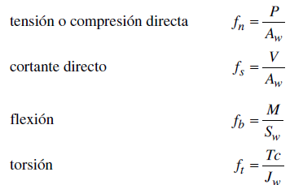
Tornillería

Estos calculos se realizaron siguiendo la metodologia de diseño y selección de tornillos del handbook of machine desing de Shigley |  |  |  |  |  |  |  |  |  |  |  |  | 1. Obtener los datos de las dimensiones iniciales y especificaciones del material

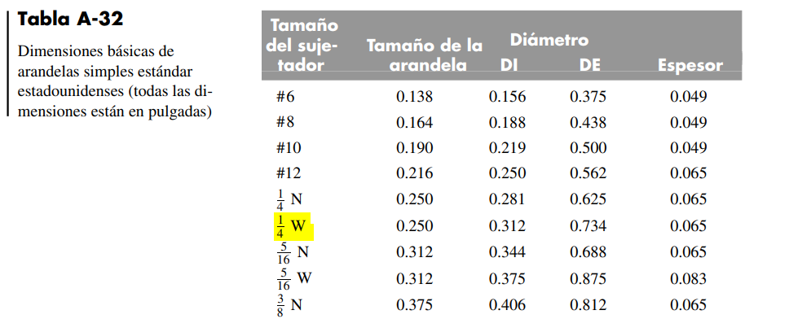
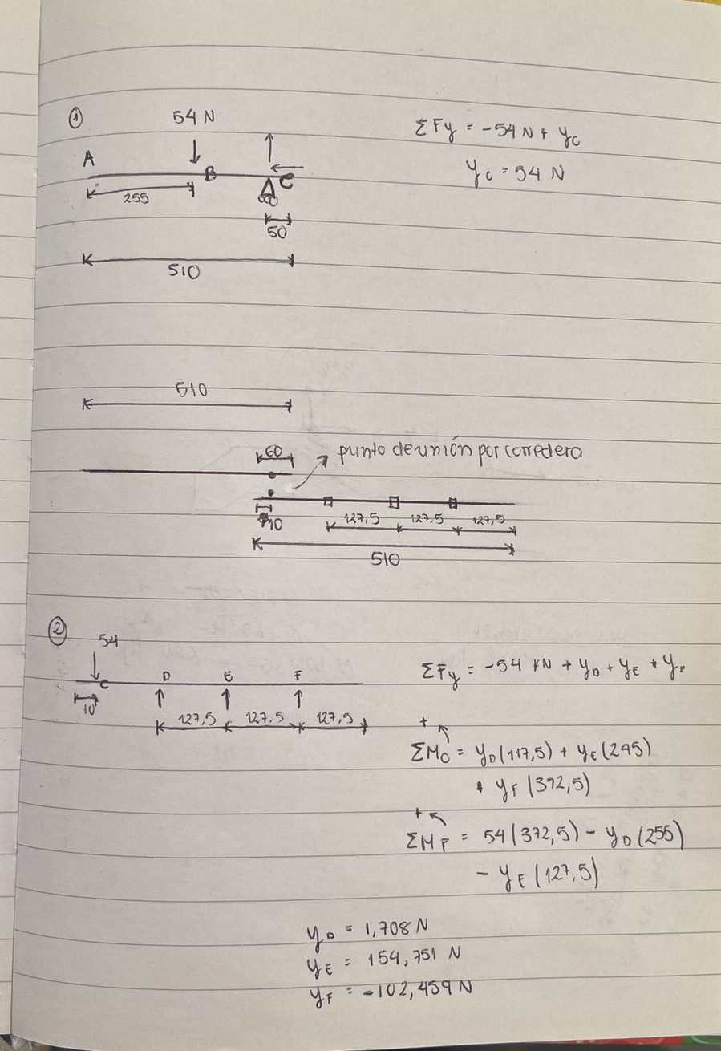
 | Diseño de la Unión |  |  |  |  |  |  |  |  |  |  |  | Datos del Perno
 | 2. Determinación de Areas |  |  |  |  |  |  |  |  | 4f | 4g |  | Tipo de Rosca | Unificada | 1a |  | 1b |  | Determinación cargas en el sistema de transporte
 | Áreas |  |  |  | Centroide de Cortante |  |  |  |  |  |  |  | Grado ASTM | SAE Grado 2 | 1a
 | Área del Cuerpo, Ab [mm^2] | 31.66921744 |  |  | Perno | Área del Perno, A [in^2] | Posición en x, x [in] | Posición en y, y [in] | Radios, r [in] | Fuerza Secundaria, Fn [lb] | Esfuerzo Cortante, Sr [psi] |  | Diámetro Nominal, d [mm] | 6.35 | 1a
 | Área del Cuerpo, Ab [in^2] | 0.04908738521 | 2a |  | 1 | 0.049087385212 | 2.55906 | 5.11811 | 3.299237759 | 0 | 0 |  | Diámetro Nominal, d [in] | 0.25 | 1a
 | Área a Tensión Roscada, As [in^2] | 0.03182091806 | 2b |  | 2 | 0.049087385212 | 6.8898 | 5.11811 | 2.589928212 | 0 | 0 |  | Hilos por Pulgada, n [1/in] | 20 | 1a
 | 4.Determinación de cargas |  |  |  | 3 | 0.049087385212 | 4.48819 | 1.1811 | 2.095532815 | 0 | 0 |  | Paso, P [in] | 0.05 | 1a
 | Cargas |  |  |  | 4 | 0.049087385212 | 6.8898 | 1.1811 | 2.589928212 | 0 | 0 |  | Paso, P [mm] | 1.27 | 1a
 | Fuerza de Tensión Admisible, Ft Max [lb] | 1813.792329 | 4a | Tensión |  |  |  |  |  |  |  |  | Número de Pernos, m | 1 | 1a |  | 1c
 | Fuerza de Tensión Fluencia, Fby [lb] | 1813.792329 |  |  |  |  |  |  |  |  |  |  | Espesor de la Arandela [in] | 0.065 | 1b
 | Sometidos a Cortante? | no |  |  |  |  |  | Centroide en x, X [in] | 5.2066925 |  |  |  | D interno - Arandela [in] | 0.312 | 1b
 | Planos de cortante, b | 1 |  |  |  |  |  | Centroide en y, Y [in] | 3.149605 |  |  |  | D externo - Arandela [in] | 0.734 | 1b
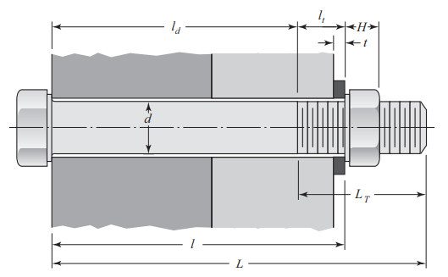
 | Número de pernos, m | 1 |  |  |  |  |  |  |  |  |  |  | Espesor de la Contratuerca [in] | 0.15625 | 1c
 | Fuerza Cortante 1, F1 [lb] | 1.1015641 | 4b | Determinado de DCL de diseño de eje |  |  |  |  |  |  |  |  | Espesor Placa 1 [mm] | 3.175 | 1d |  | 1e
 | Fuerza Cortante 2, F2 [lb] | 0.3596944 | 4b | y de las reacciones |  |  |  |  |  |  |  |  | Espesor Placa 2 [mm] | 0.635 | 1d
 | Fuerza Cortante en la Junta, Fs [lb] | 1.158803 | 4b |  | Coeficiente de desplazamiento de una junta de fricción ns |  |  |  |  |  |  |  | Espesor Perfil [mm] | 6.35 | 1d
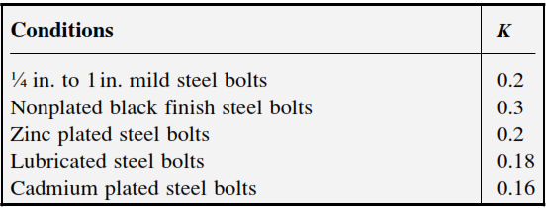
 | Fuerza Primaria, Fb [lb] | 0.000000 | 4c |  |  |  |  |  |  |  |  |  | Espesor Placa 1 [in] | 0.125 | 1d
 | Distancia al Centroide F1, ds1 [in] | 1.452423 | 4d | Determinado geometricamente |  |  |  |  |  |  |  |  | Espesor Placa 2 [in] | 0.025 | 1d
 | Distancia al Centroide F2, ds2 [in] | 9.800848 | 4d |  |  |  |  |  |  |  |  |  | Espesor Perfil [in] | 0.25 | 1d
 | Momento de Carga, M [lb-in] | 5.125247 | 4e |  |  |  |  |  |  |  |  |  | Longitud de Agarre, Lg [in] | 0.465 | 1e |  |  |  | Determinación de cargas Sistema corte motor
 | Esfuerzo Cortante Máximo, Sr max [psi] | 0.000000 | 4h | Maximo entre los esfuerzos de cada perno |  |  |  |  |  |  |  |  | Longitud del Perno, L [in] | 1 | 1f | 0.68 |  | espesor de todo el material apretado entre la cara del perno y la cara de la tuerca |  | A partir de las reacciones determinadas en la sección de ejes Fdx (N) y Fcx (N)
 | Relación de Esfuerzos, λ | 0.000000 | 4i | SR max/Su |  |  |  |  |  |  |  |  | Longitud Roscada, Ls [in] | 0.75 | 1g
 | Resistencia a la Tensión Máxima, σt max [psi] | 74000.00 | 4j |  |  |  |  |  |  |  |  |  | Longitud Sin Rosca, Lb [in] | 0.25 | 1h |  | 1f | >Lg+espesor de la contratuerca | Determinación de cargas sistema corte estructura
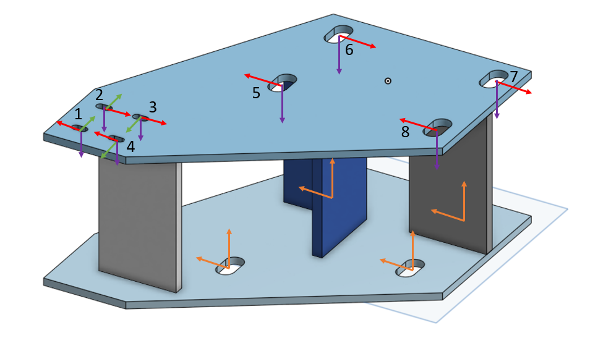
 | Fuerza de Tensión Admisible, Ft Max [lb] | 2354.75 | 4a | Cortante |  |  |  |  |  |  |  |  | Longitud Roscada Agarre, ls [in] | 0.215 | 1i
 | Torqueados? | no |  |  |  |  |  |  |  |  |  |  | Módulo Elástico, E [psi] | 26500000 | 1j |  | 1g
 | Fuerza de Tensión Admisible, Ft Max [lb] | 1813.792329 | 4a | Torque |  |  |  |  |  |  |  |  | Mínima Resistencia Última, Su [psi] | 74000 | 1j
 | Fuerza Externa en la Junta, Fx [lb] | 17.3950 |  |  |  |  |  |  |  |  |  |  | Resistencia Fluencia Perno, Syb [psi] | 57000 | 1j
 | Relación Última de Esfuerzos, S |  |  |  |  |  |  |  |  |  |  |  | Resistencia Proof, Sp [psi] | 55000 | 1j
 | Precarga Mínima, Fc min [lb] | 86.975 | 4k |  | Unicamente Tensión |  | Pasos b,c,d,e,f,g,h.i.j no se realizan |  |  |  |  |  | Resistencia al Corte (Unión), Ss [psi] | 30000 | 1j |  | 1h | L-Ls
 | Precarga Objetivo, Fpt [lb] | 1123.065398 | 4l |  | 4a |  |  |  |  |  |  |  | Scatter de Precarga, Ps | 0.5 | 1k |  | 1i | Lg-Lb
 | Precarga Máxima, Fp max [lb] | 1684.598097 | 4m |  |  |  |  |  |  |  |  |  | Porcentaje de Pérdida, Pz | 0.1 | 1l
 | Tensión Máxima Anticipada, Fb max [lb] | 1695.774251 | 4n |  | Sometido a cortante |  |  |  |  |  |  |  | Factor de Tuerca, K | 0.2 | 1m
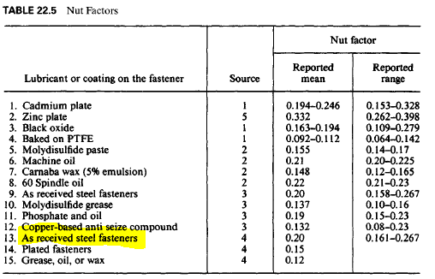
 | Fuerza de Unión Mínima Anticipada, Fj min [lb] | 460.4023105 | 4o |  | 4j,a |  | 4c | 4e |  | 4f |  |  |  |  |  |  |  |  | Determinadas a partir de las reaccines encontradas en el entorno de simulación en inventor y se analizo la que obtivo mayo carga (ver informe cuadro 9, soporte3)
 | Torque, T [lb-in] | 56.15326988 | 4p |  |  |  |  |  |  |  |  |  |  |  |  |  | 1m
 | 3. Determinar Rigidez
 | Rigidez
 | Sujetador, kb [lb/in] | 2236377.508 | 3a |  | Sometidos a torque |  | Pasos b,c,d,e,f,g,h.i.j no se realizan
 | Junta, kj [lb/in] | 4019089.864 | 3b |  | 4a

 |  |  |  |  | 4k

 |  |  |  |  | 4l

 |  |  |  |  | 4m

 |  |  |  |  | 4n

 |  |  |  |  | 4o

 |  |  |  |  | 4p

Soldadura

 | E70 tau Max (MPa) | 145
 | Perfil | 50.8

 | Perfiles citicos | F tensión u compresión (N) |  | F cortante (N) |  | M flexión [Nm] | Aw[m] | Sw[m^2] | fn[N/m] | fs[N/m] | fb[N/m] | FR[N/m] | t [mm] | w [mm]
 | Cuadrado 50,8*50,8 vertical | 270.4 |  | 12.328 |  | 1656.23 | 0.1016 | 0.002150533333 | 2661.417323 | 121.3385827 | 770148.4903 | 770153.0984 | 5.311400679 | 7.51032056
 | Cuadrado 50,8*50,8 Horizontal | 18.684 |  | 119 |  | 1252.3 | 0.1016 | 0.002150533333 | 183.8976378 | 1171.259843 | 582320.6646 | 582321.8716 | 4.016012908 | 5.678642251
 | En l 50,8*50,8 | 2.697 |  | 115.09 |  | 996.687 | 0.1016 | 0.002150533333 | 26.54527559 | 1132.775591 | 463460.3819 | 463461.767 | 3.196288048 | 4.519551301

